Instruções
Tabela Intelipost Multi Origens
ATENÇÃO:
A tabela contém alguns campos obrigatórios e sem o preenchimento deles não é possível dar continuidade à solicitação.
Nenhuma nomenclatura pode ser alterada na planilha (exceto as colunas de Faixas de Peso (KG), que são personalizáveis).

Campos obrigatórios: ICMS, NOME DA TABELA, CEP ORIGEM INICIAL,CEP ORIGEM FINAL, CEPI, CEPF, PRAZO e uma opção de FRETE (por PESO ou por COMPARAÇÃO)

Abaixo estão algumas instruções para o preenchimento:

- ICMS já está calculado? (S/N)*
ICMS já está calculado? (S/N)*
N
N= Adicionaremos o ICMS. Se desejar adicionar o valor, preencha com "N" (não está calculado).
S= Já tem ICMS no cálculo. Caso o imposto já esteja incluído na precificação e você não deseje a cobrança adicional, preencha com "S" (sim, já está calculado).

Os campos abaixo devem ser preenchidos apenas com números.

- CUBAGEM (kg/m³)
CUBAGEM (kg/m³)
300
Esse campo deve ser preenchido com o fator de cubagem que será aplicado para calcular o peso das mercadorias.

- ISENÇÃO DE CUBAGEM (kg)
ISENÇÃO DE CUBAGEM (kg)
5
Preencha esse campo com o peso cubado máximo. O fator de cubagem será desconsiderado na comparação com o peso físico da mercadoria.

- LIMITE DE ALTURA (cm)
LIMITE DE ALTURA (cm)
100
Este campo deve ser preenchido com a dimensão máxima permitida pela transportadora para a altura da caixa.

- LIMITE DE LARGURA (cm)
LIMITE DE LARGURA (cm)
100
Este campo deve ser preenchido com a dimensão máxima permitida pela transportadora para a largura da caixa.

- LIMITE DE COMPRIMENTO (cm)
LIMITE DE COMPRIMENTO (cm)
100
Este campo deve ser preenchido com a dimensão máxima permitida pela transportadora para o comprimento da caixa.

- LIMITE DA SOMA DAS DIMENSÕES (cm)
LIMITE DA SOMA DAS DIMENSÕES (cm)
200
Este campo deve ser preenchido com a soma máxima das três dimensões (C x L x A) permitidas pela transportadora.

- Preenchimento da tabela Intelipost Multi Origens.

1- Na aba Multi Origens, foram acrescentadas quatro novas colunas, sendo elas:

1.1 - O campo "NOME DA TABELA", especifica qual nome a tabela deverá ter para ser localizada no TMS, facilitando a identificação do CD (Centro de Distribuição).
1.2 - Os campos "CEP ORIGEM INICIAL" e "CEP ORIGEM FINAL" deverão ser preenchidos de acordo com o CEP de origem do CD. O CEP deverá ser replicado nos dois campos.
1.3 - O campo "ID Metodo" se refere aos IDs dos métodos a serem atualizados. Esse campo permite que você atualize vários métodos em uma única tabela. Lembrando que o preenchimento deste campo não é obrigatório.
Obs.: Com essas novas colunas preenchidas, é possível consolidar as informações de várias tabelas em uma única tabela Intelipost Multi Origens.
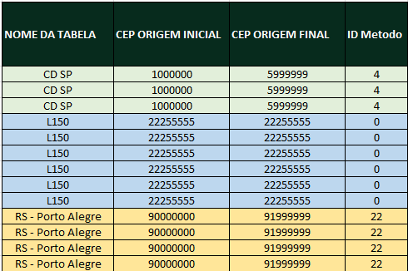
Exemplo:

2 - Coluna A.

2- Preenchimento da Coluna A
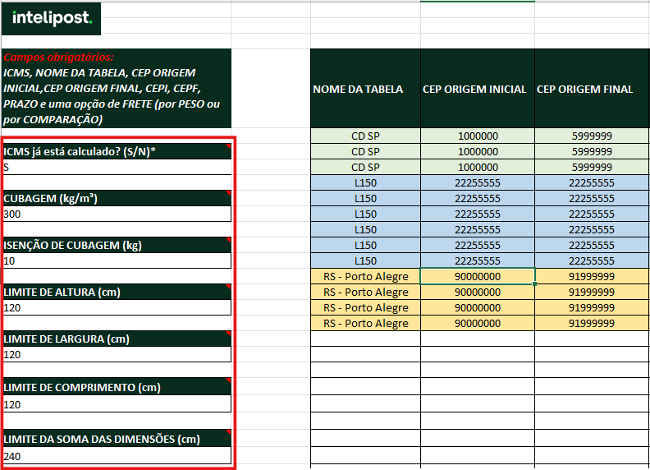

2.1 - Os campos da coluna A referem-se às generalidades da tabela, sendo assim, qualquer informação que for preenchida nessa coluna será replicada para todas as origens cadastradas na tabela.

- Tabela de Frete
Nos campos a seguir, serão preenchidas as faixas de CEP de abrangência, a precificação de cada CEP e todas as taxas a serem cobradas.

1- Caso deseje, poderá incluir a UF e a Cidade refrentes à faixa de CEP.
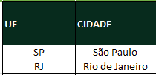

2- Preenchimento das faixas de CEP e Prazos de entrega.

2.1 - O primeiro e o segundo campo são referentes às faixas de CEP de abrangência. O campo CEPI refere-se ao CEP inicial da faixa de uma cidade, enquanto o campo CEPF refere-se ao CEP final dessa mesma faixa.

2.2 - O campo de prazo refere-se ao tempo de entrega das mercadorias para a faixa de CEP correspondente, podendo ser preenchido em dias ou minutos.
EX: Para prazo em dias úteis, informe apenas com o número.

Exemplo: Para prazo em minutos, não se esqueça de converter as horas para minutos e preencher apenas com o número. Para esse serviço, será necessário realizar uma configuração diretamente no método em que essa tabela será utilizada, alterando o prazo de dias para minutos no TMS.
Caso a entrega seja realizada em 2 horas, preencha o campo com 120, que corresponde ao número em minutos.

3- Preenchimento da precificação, conforme o cálculo de frete.
O cálculo de frete pode ser realizado de duas maneiras diferentes. Nesta etapa, você deve escolher o método de cálculo a ser utilizado e preencher apenas um dos dois: FRETE POR PESO ou FRETE POR COMPARAÇÃO.

3.1. - Os campos VERDE ESCURO se referem ao cálculo de Frete por Peso + Valor Excedente + Frete Valor.
3.1.1 - Cada faixa de peso deve possuir uma precificação para a respectiva faixa de CEP.
Obs.: Os valores de 0,25 a 100 são apenas exemplos. Caso a precificação não siga essas faixas, é possível adicionar, excluir ou editar as faixas de peso conforme necessário.

3.1.2. - Tabela de frete peso com o Valor Mínimo do Frete

3.1.2. - O campo Valor Excedente se refere ao preço que será multiplicado pelo peso que excede a última faixa de peso.
3.1.3. - O campo Frete Valor (%) se refere a uma porcentagem da Nota Fiscal que será adicionada ao preço de frete.
3.1.4. - O campo amarelo Valor Mínimo do Frete se refere a um tipo de precificação de algumas transportadoras em que, após o cálculo de frete, existe uma comparação entre o frete calculado e o valor minimo do frete, onde o maior valor é selecionado.
Exemplo:

Se o valor (FRETE + TAXAS) for inferior ao VALOR MÍNIMO DO FRETE, este último será aplicado.
Frete peso de 100kg e valor da NF R$ 20,00
(FRETE + TAXAS) = R$ 34,35
FRETE TOTAL MÍNIMO = R$ 50,00
R$ 34,45 é menor do que R$ 50,00
Logo o FRETE SELECIONADO será de R$ 50,00

3.2. - Os campos VERDE CLARO se referem ao cálculo por comparação entre o Frete Mínimo, o cáculo percentual sobre o valor da Nota Fiscal, e o valor cobrado a cada KG do peso da mercadoria.

3.2.1. - O campo Frete Mínimo se refere ao valor mínimo que será cobrado para a respectiva faixa de CEP.
3.2.2. - O campo % Sobre A NF se refere ao frete cobrado em relação à Nota Fiscal da mercadoria.
3.2.3. - O campo Valor Por KG se refere ao frete cobrado em relação ao peso da mercadoria.
Obs.: O cálculo compara qual dos três valores é maior.
Exemplo:

4- Preenchimento das taxas vigentes.

4.1. - Cada taxa segue uma regra específica de cobrança, podendo variar entre uma porcentagem sobre a Nota Fiscal, uma porcentagem sobre o custo de Frete, um Valor Fixo, ou um valor baseado na fração de peso.

4.1.1. - O campo Taxa Mínimo refere-se ao valor mínimo cobrado por aquela taxa.
4.1.2. - O campo Taxa Máximo representa o valor máximo que a taxa pode atingir.
4.1.3. - O campo Taxa Fixo deve ser preenchido quando não há cálculo de taxa por porcentagem. Este campo não deve ser preenchido se o campo de (%) possuir algum valor.
4.1.4. - O campo (%) indica a porcentagem aplicada para a taxa, seja sobre a nota ou sobre o custo do frete.
4.1.5. - O campo Faixa De Peso (KG) aplica-se à cobrança da taxa a cada fração de peso. Se a fração for de 100kg, preencha com 100, se a cada 1kg, preencha com 1.

4.1.6. - Colunas que possuem valores apenas para algumas faixas de CEP'S devem ser preenchidas com 0 ao invés de "-" onde não possuir valores.

4.1.7. - Ao preencher as taxas, se não houver um campo correspondente para a taxa desejada, utilize os campos “CTE” e “OUTRAS TAXAS”.
Obs.: Se a taxa for em porcentagem, preencha da seguinte maneira: use "CTE" para taxas aplicadas sobre a nota fiscal, e no campo "OUTRA TAXA" selecione se a aplicação será sobre a nota fiscal ou sobre o frete.

4.2. - Uma taxa pode sofrer uma variação dentro da mesma faixa de CEP, modificando seu cálculo

Obs: Após o preenchimento das taxas, é recomendável excluir todas as colunas das taxas que não foram usadas.

4.2.1. - O campo Valor Inicial da Variação deve conter o valor da nota ou do peso a partir do qual a alteração da taxa se inicia.
...

